VIB-VIC
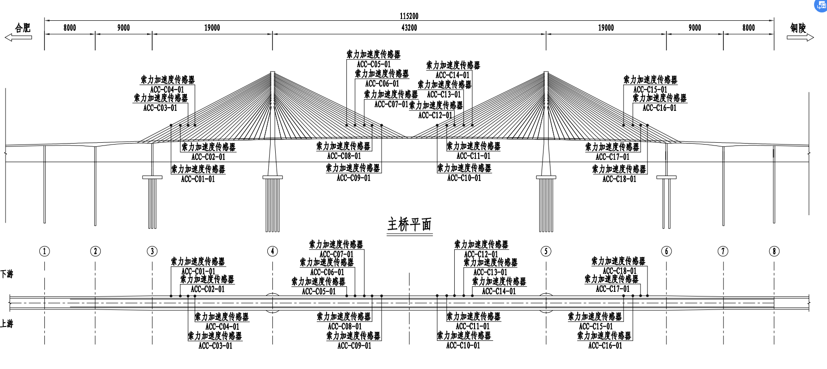
VIC拉索 | 列 |  | K值 | 基频 | 2019年索力 | VIB主桥振动
ACC_C01_001 | 1 | 合肥侧A26斜拉索上游 | 2005.7 | 0.579 | 6589.5 | ACC_G05_001 | 1 | 3、4号墩跨中下游 | 横向
ACC_C02_001 | 2 | 合肥侧A24斜拉索上游 | 1524.4 | 0.572 | 4887.8 | ACC_G05_002 | 2 | 3、4号墩跨中上游 | 竖向
ACC_C03_001 | 3 | 合肥侧A22斜拉索上游 | 1315.8 | 0.528 | 3594.9 | ACC_G05_003 | 3 | 四分之一点下游 | 竖向
ACC_C04_001 | 4 | 合肥侧A20斜拉索上游 | 871.41 | 0.584 | 2912.6 | ACC_G07_001 | 4 | 四分之一点下游 | 横向
ACC_C05_001 | 5 | 合肥侧J18斜拉索上游 | 712.91 | 0.725 | 3672.3 | ACC_G07_002 | 5 | 四分之一点下游 | 竖向
ACC_C06_001 | 6 | 合肥侧J20斜拉索上游 | 845.04 | 0.676 | 3784.4 | ACC_P02_001 | 6 | 合肥侧索塔上游塔塔底 | 横向
ACC_C07_001 | 7 | 合肥侧J22斜拉索上游 | 1271.9 | 0.597 | 4442.5 | ACC_P02_002 | 7 | 合肥侧索塔上游塔塔底 | 纵向
ACC_C08_001 | 8 | 合肥侧J24斜拉索上游 | 1474.1 | 0.548 | 4338.2 | ACC_P02_003 | 8 | 合肥侧索塔上游塔塔底 | 竖向
ACC_C09_001 | 9 | 合肥侧J26斜拉索上游 | 1693.2 | 0.524 | 4556.1 | ACC_G08_001 | 9 | 主跨跨中下游 | 横向
ACC_C10_001 | 10 | 铜陵侧J26斜拉索上游 | 2005.7 | 0.501 | 4165 | ACC_G08_002 | 10 | 主跨跨中下游 | 竖向
ACC_C11_001 | 11 | 铜陵侧J24斜拉索上游 | 1524.4 | 0.544 | 4275.1 | ACC_G07_003 | 11 | 四分之一点上游 | 竖向
ACC_C12_001 | 12 | 铜陵侧J22斜拉索上游 | 1315.8 | 0.586 | 4280.3 | ACC_G08_003 | 12 | 主跨跨中上游 | 竖向
ACC_C13_001 | 13 | 铜陵侧J20斜拉索上游 | 871.41 | 0.701 | 4069.5 | ACC_G08_003 | 13 | 四分之三点上游 | 竖向
ACC_C14_001 | 14 | 铜陵侧J18斜拉索上游 | 735.13 | 0.734 | 3764 | ACC_G09_001 | 14 | 四分之三点下游 | 横向
ACC_C15_001 | 15 | 铜陵侧A20斜拉索上游 | 871.41 | 0.571 | 2784.3 | ACC_G09_002 | 15 | 四分之三点下游 | 竖向
ACC_C16_001 | 16 | 铜陵侧A22斜拉索上游 | 1315.8 | 0.538 | 3728.9 | ACC_G11_001 | 16 | 5、6号墩跨中下游 | 横向
ACC_C17_001 | 17 | 铜陵侧A24斜拉索上游 | 1524.4 | 0.581 | 5042.9 | ACC_G11_002 | 17 | 5、6号墩跨中下游 | 竖向
ACC_C18_001 | 18 | 铜陵侧A26斜拉索上游 | 2005.7 | 0.573 | 6453.6 | ACC_G11_003 | 18 | 5、6号墩跨中上游 | 竖向
 |  |  |  |  |  | ACC_P04_001 | 19 | 铜陵侧索塔上游塔塔底 | 横向
 |  |  |  |  |  | ACC_P04_002 | 20 | 铜陵侧索塔上游塔塔底 | 纵向
 |  |  |  |  |  | ACC_P04_003 | 21 | 铜陵侧索塔上游塔塔底 | 竖向

注：铜陵长江公路大桥原有健康监测系统对下游侧18根斜拉索进行监测，系统升级，本次新增监测点位选择上游对应斜拉索进行监测，共18根。监测点位布设于上游侧A26、A24、A22、A20及J26、J24、J22、J20、J18斜拉索上，铜陵与合肥侧对称布置。

UAN-ULT
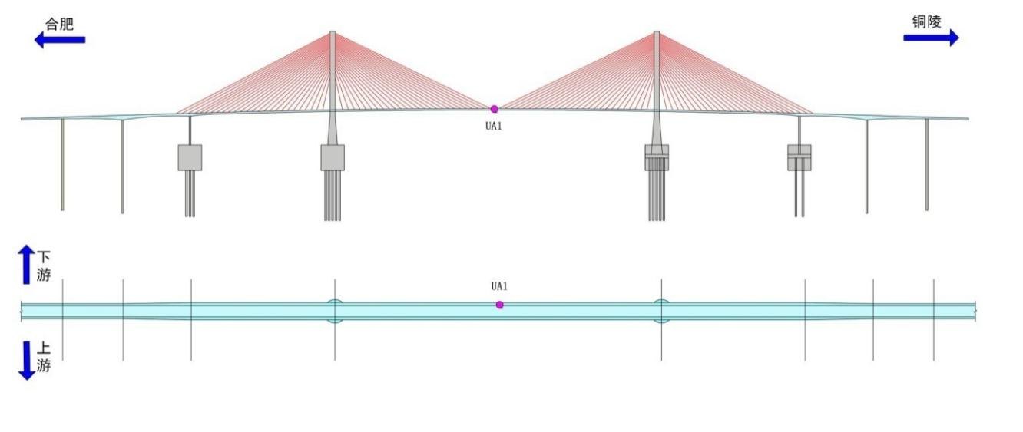
UAN桥面风速 | TL_UA1_u | 1 | U向风 | 风速 | m/s | ULT塔顶风速 | UAN_P03_001_风向 | 1 | 铜陵侧索塔塔顶 | 360 | 0 | 风向 | °
 | TL_UA1_v | 2 | V向风 | 风速 | m/s |  | UAN_P03_001_风速 | 2 | 铜陵侧索塔塔顶 | 360 | 0 | 风速 | m/s
 | TL_UA1_w | 3 | W向风 | 风速 | m/s
 | TL_UA1_S | 4 | S综合风速 | 风速 | m/s
 | TL_UA1_D | 5 | D水平风向 | 风向 | °
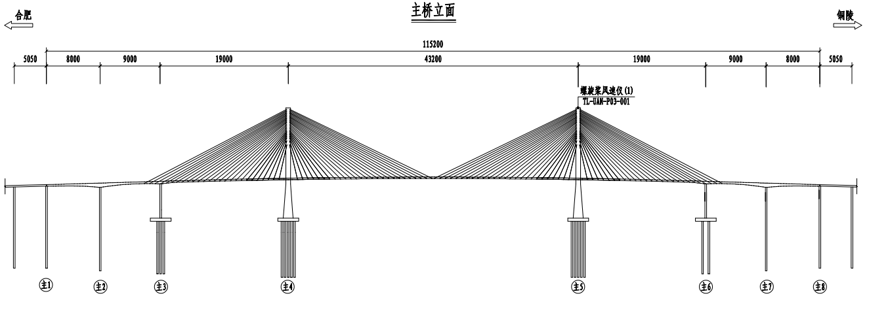
 | TL_UA1_J | 6 | 风攻角 | 风向 | °

RHS
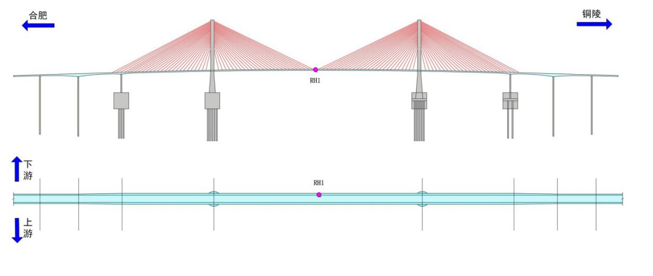
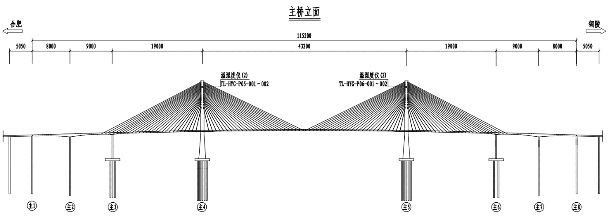
RHS环境温湿度： | HYG_G08_001_T | 1 | 温度_主跨跨中下游 | 60 | -20 | 温度 | ℃
 | HYG_G08_001_H | 2 | 湿度_主跨跨中下游 | 100 | 0 | 湿度 | %
 | HYG_P05_001_T | 3 | 合肥侧下游索塔锚固区 | 60 | -20 | 温度 | ℃
 | HYG_P05_001_H | 4 | 合肥侧下游索塔锚固区 | 100 | 0 | 湿度 | %
 | HYG_P05_002_T | 5 | 合肥侧上游索塔锚固区 | 60 | -20 | 温度 | ℃
 | HYG_P05_002_H | 6 | 合肥侧上游索塔锚固区 | 100 | 0 | 湿度 | %
 | HYG_P06_001_T | 7 | 铜陵侧下游索塔锚固区 | 60 | -20 | 温度 | ℃
 | HYG_P06_001_H | 8 | 铜陵侧下游索塔锚固区 | 100 | 0 | 湿度 | %
 | HYG_P06_002_T | 9 | 铜陵侧上游索塔锚固区 | 60 | -20 | 温度 | ℃
 | HYG_P06_002_H | 10 | 铜陵侧上游索塔锚固区 | 100 | 0 | 湿度 | %

